Tabelle1
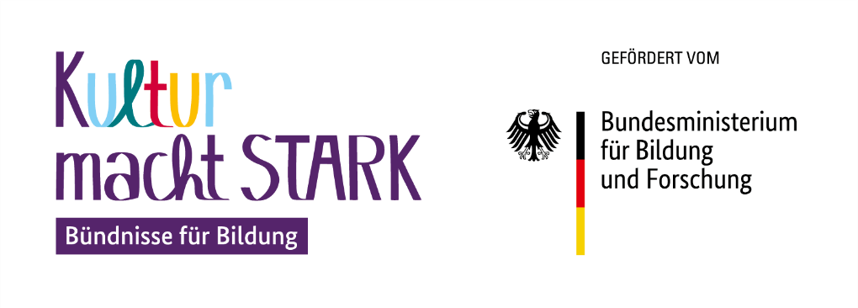 |  | 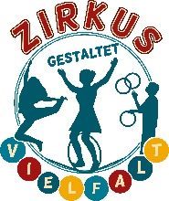
Mittelabruf im Rahmen von "Kultur macht stark. Bündnisse für Bildung“ (2023–2027) - Zirkus gestaltet Vielfalt

Zahlungsabruf - Nr.: |  | Bankverbindung (nur auszufüllen, wenn abweichend vom bewilligten Antrag)
Antragsnummer (gemäß Kumasta): |  | Kontoinhaber*in:
Name Letztzuwendungsempfänger (LZE): |  | Bankinstitut
Titel des Gesamtprojekts: |  | IBAN:
Bewilligungszeitraum: |  | BIC:

Honorare:
Name Projekt & Format (falls Mittel für mehrere Projekte abgerufen werden) | Bewilligte Honorare gemäß Antrag (€) | Benötigte Honorare innerhalb der nächsten 6 Wochen (€)

ggf. weitere Zeilen einfügen falls mehr benötigt werden
Gesamt: | - € | - €

Aufwandsentschädigungen
Name Projekt & Format (falls Mittel für mehrere Projekte abgerufen werden) | Bewilligte Aufwandsentschädigung gemäß Antrag (€) | Benötigte Aufwands-entschädigung innerhalb der nächsten 6 Wochen (€)

ggf. weitere Zeilen einfügen falls mehr benötigt werden
Gesamt: | - € | - €

Sachausgaben
Name Projekt & Format (falls Mittel für mehrere Projekte abgerufen werden) | Bewilligte Sachausgaben gemäß Antrag (€) | Benötigte Sachausgaben innerhalb der nächsten 6 Wochen (€)

ggf. weitere Zeilen einfügen falls mehr benötigt werden
Gesamt: | - € | - €

Gesamtsumme (wird automatisch übertragen!)
 | Bewilligte Ausgaben gesamt (€) | Benötigte Ausgaben gesamt innerhalb der nächsten 6 Wochen (€)
Gesamtsumme Mittelabruf | - € | - €

Es wird bestätigt, dass die angeforderten Fördermittel innerhalb von 6 Wochen für fällige projektbezogene Zahlungen verausgabt werden (s. § 7 Abs. 11 des Zuwendungsvertrags).
__________________________________________________________________________________
Ort, Datum & rechtsverbindliche Unterschrift des LZE

Vorab per E-Mail senden an: info@zirkus-vielfalt.de
Unterschrieben in zweifacher Ausfertigung per Post senden an:
BAG Zirkuspädagogik e.V. / Zirkus gestaltet Vielfalt Arnswaldtstr. 28 30159 Hannover

